Forside
International LønStatistik 2. kvartal 2022
6. september 2022

STIGENDE LØNSTIGNINGSTAKTER I UDLANDET FOR 2. KVARTAL 2022

I Danmark steg lønnen 3,2 pct. på årsbasis inden for fremstilling i 2. kvartal 2022. I udlandet var lønstigning på 2,7 pct. for 2. kvartal 2022 og generelt stiger lønstigningstakterne i udlandet. Inden for fremstilling har lønudviklingen ligget højere i Danmark end udlandet siden 2. kvartal 2019. Der er derfor stadig højere lønstigningstakter i Danmark i forhold til udlandet.

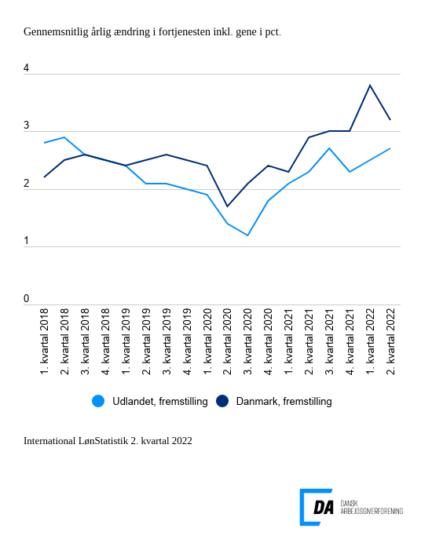

Tabel 1: Sammenvejet lønudviklng for brancher
Tabel 2: Samhandelsvægte
Metode
Kontakt

Den sammenvejede lønstigningstakt for fremstilling i udlandet lå på 2,7 pct. fra 2. kvartal 2021 til 2. kvartal 2022. Lønstigningstakten stiger 0,5 pct.-point hurtigere i Danmark end i udlandet inden for fremstilling i 2. kvartal 2022. I Danmark steg lønnen 3,2 pct. inden for fremstilling i 2. kvartal, hvor den steg 3,8 pct. for perioden 1. kvartal 2021 til 1. kvartal 2022.

Tiltagende lønudvikling inden for bygge og anlæg i udlandet
I udlandet steg lønnen inden for bygge og anlæg 3,1 pct. fra 2. kvartal 2021 til 2. kvartal 2022. Den udenlandske lønstigningstakt stiger i forhold til kvartalet før, hvor lønstigningstakten var på 3,0 pct. I Danmark er lønstigningstakten forblevet på 4,4 pct. for perioden 2. kvartal 2021 til 2. kvartal 2022 som har været konstant i de 2 foregående perioder. Forskellen i lønudviklingen falder derfor en anelse til 1,4 pct.point.

Højere lønudvikling inden for handel i udlandet
Inden for handel steg lønnen i udlandet 3,6 pct. fra 2. kvartal 2021 til 2. kvartal 2022. Den udenlandske lønstigningstakt inden for handel stiger fra 3,0 pct. fra 1. kvartal 2021 til 1. kvartal 2022. I Danmark steg lønnen 3,2 pct. fra 2. kvartal 2021 til 2. kvartal 2022, hvilket er et fald i lønstigningstakten fra 3,9 pct. kvartalet før. Den udenlandske lønudvikling har derfor overhalet den danske lønudvikling med 0,4 pct.-point.

Ens lønstigningstakter for transport i udlandet og Danmark
Inden for transport følger Danmark den udenlandske lønstigningstakt. Lønnen stiger i udlandet 3,3 pct. fra 2. kvartal 2021 til 2. kvartal 2022. Lønstigningstakten stiger fra 3,2 pct. fra 1. kvartal 2021 til 1. kvartal 2022 for udlandet. Den danske lønstigningstakt er på 3,3 pct. for 2. kvartal og den falder fra 3,8 pct. for kvartalet før.

